EXCEL课件
一、 | 认识图表中的元素


二、 | 创建并美化柱形图

 | 1、了解主次坐标轴的概念

 | 2、制作折线与柱形符合图表

 | 3、制作计划与实际对比图

 | 4、制作双向柱形图

三、 | 图表通用设置

 | 1、利用复制粘贴更改数据系列显示样式

 | 2、巧用图表模版

图表1
销售人员 | 销售额 | 画图：选中数据 - 插入 - 柱形图 - 选中图表 - 图表设计 - 图表元素/图标样式/布局
白桦 | 5683855.43
冯文 | 3265431.66
蒋波 | 2765431.66
刘辉 | 3677803.25
熊牧 | 8330937.87
张明 | 6101319.81
赵温江 | 6848837.15
郑浪 | 4270089.95

图表2
分公司业绩与完成度对比图
地区 | 营业额(万) | 指标完成度
北京 | 76 | 85.7%
上海 | 88 | 89.2%
广州 | 85 | 86.4%
深圳 | 89 | 95.0%
成都 | 88 | 92.6%

图表3
销售人员 | 计划完成 | 实际完成 | 将实际完成放在次坐标轴，以浅色填充
白桦 | 6000000 | 5183855.4 | 将计划完成弄成无填充、边框实线、宽度3磅
冯文 | 3000000 | 2265431.7
蒋波 | 3000000 | 3409189.5
刘辉 | 4000000 | 3677803.2
熊牧 | 6000000 | 8330937.9
张明 | 6000000 | 4101319.8
赵温江 | 6000000 | 5148837.1
郑浪 | 6000000 | 4270089.9

图表4
历年出口与内销对比图
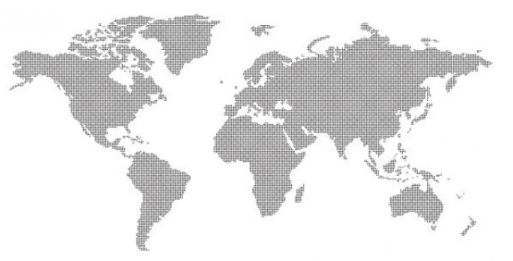
 | 出口 | 内销
2011年 | 32% | 68%
2010年 | 55% | 45%
2009年 | 60% | 40%
2008年 | 73% | 27%
2007年 | 82% | 18%
2006年 | 76% | 24%

图表5
对比图
销售人员 | 实际完成
白桦 | 5683855.4
冯文 | 3265431.7
蒋波 | 3409189.5
刘辉 | 3677803.2
熊牧 | 8330937.9
张明 | 6101319.8
赵温江 | 6848837.1
郑浪 | 4270089.9

满意度图

